Ark1
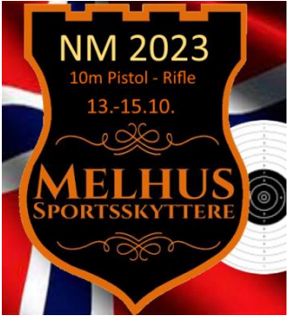 |  |  | Påmelding NM 10 meter 2023
 |  |  | 13-15. oktober 2023
Klubb: |  | Konto nr:
Kontaktperson: |  | Epost: |  | Mob: |  | Angi pris i h.t. Klasse (se under)
For og mellomnavn | Etternavn (KUN siste navn) | Skytterid | Merknad | Klasse | Pistol normal | Luftsprint pistol | Rifle Normal | Luftsprint Rifle | Sum | Mobilnr | Mailadresse
 |  |  |  |  |  |  |  |  | kr -
 |  |  |  |  |  |  |  |  | kr -
 |  |  |  |  |  |  |  |  | kr -
 |  |  |  |  |  |  |  |  | kr -
 |  |  |  |  |  |  |  |  | kr -
 |  |  |  |  |  |  |  |  | kr -
 |  |  |  |  |  |  |  |  | kr -
 |  |  |  |  |  |  |  |  | kr -
 |  |  |  |  |  |  |  |  | kr -
 |  |  |  |  |  |  |  |  | kr -
 |  |  |  |  |  |  |  |  | kr -
 |  |  |  |  |  |  |  |  | kr -
 |  |  |  |  |  |  |  |  | kr -
 |  |  |  |  |  |  |  |  | kr -
 |  |  |  |  |  |  |  |  | kr -
 |  |  |  |  |  |  |  |  | kr -
Lag skyting (Ihht fellesreglementet) |  | Klasse |  |  | Skytter 1 | Skytter 2 | Skytter 3 | Kontingent lag
Lag 1 |  |  |  |  |  |  |  |  | kr -
Lag 2 |  |  |  |  |  |  |  |  | kr -
Lag 3 |  |  |  |  |  |  |  |  | kr -
Lag 4 |  |  |  |  |  |  |  |  | kr -
Lag 5 |  |  |  |  |  |  |  |  | kr -
Lag 6 |  |  |  |  |  |  |  |  | kr -
Lag 7 |  |  |  |  |  |  |  |  | kr -
Lag 8 |  |  |  |  |  |  |  |  | kr -
Lag 9 |  |  |  |  |  |  |  |  | kr -
 |  |  |  |  | Skytter 1 | Skytter 2 |  | Kontingent lag
MIX TEAM 1 |  |  |  |  |  |  |  |  | kr -
MIX TEAM 2 |  |  |  |  |  |  |  |  | kr -
MIX TEAM 3 |  |  |  |  |  |  |  |  | kr -
MIX TEAM 4 |  |  |  |  |  |  |  |  | kr -
MIX TEAM 5 |  |  |  |  |  |  |  |  | kr -
MIX TEAM 6 |  |  |  |  |  |  |  |  | kr -
Påmeldingen sendes: |  | styret@melhus-ss.no |  |  | Priser | Normal | 400,- |  | 0.00
Påmeldingsfrist: |  | 15.september 2023 |  |  |  | Ungdom | 300,-
Startkontigent betales ved påmelding til konto: |  | 4230.57.78677 |  |  |  | Luftsprint | 250,-
 |  | Husk avsender i meldingsboksen! |  |  |  | MIX TEAM | 350,-
 |  |  |  |  |  | Lag | 300,-
 |  |  |  |  |  | Lag luftsprint | 200,-
 |  |  |  |  |  | Etteranmelding | 100 ,-pr start i tillegg

